画面
メイン画面
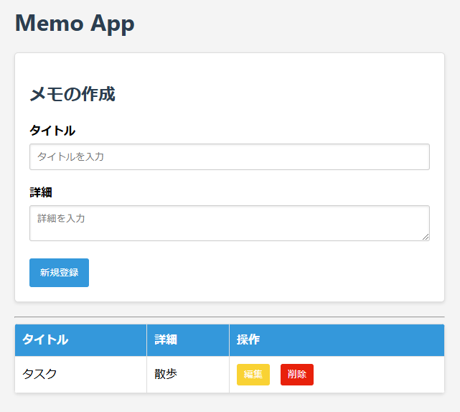
ログイン ・新規登録
ログインページ

期日入力欄の追加
カレンダーで選ぶ方式
必須ではない

期日の列を追加

新規登録

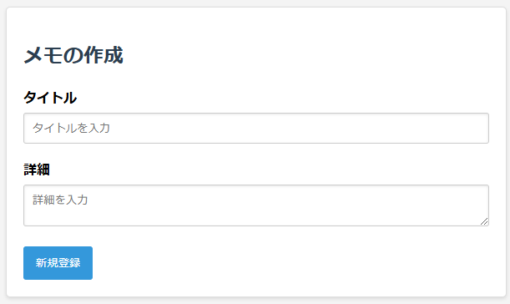
ログイン時も流用できないか？
新規登録

ユーザー名

パスワード

ソフト構造
フロント | バック
middleware
routers
cruds
models
db.py
db接続
セッション
HTML
ID,
CSSセレクタ等で
情報取得。
イベントに関数登録。
app.js
schemas
auth.py
認証情報
memo.py
フロント・バック間のデータ形式
memo.py
CRUD処理
(schema→modelを生成して保存)
memo.py
ORM用の
データ型
auth.py
ユーザー情報
トークン情報
ORM用の
データ型
DB
memo.py
メインページのルーティング

URL指定, HTTPプロトコルでやりとり。
bodyはJSON形式
CRUDコール

auth.py
ユーザー情報・トークン情報
CRUD処理
auth.py
ユーザー情報
トークン情報?
フロント・バック間のデータ形式
auth.py
認証ページのルーティング

ルーター設定
services
ビジネスロジック担当

middleware
main.py
auth.py
トークンの認証
auth.py
トークン保存・認証処理
データベース初期化

トークン認証
init_database.py

フォルダ

ファイル
認証どうするか？
flaskではデコレータで各ページへの遷移時に都度確認
→ミドルウェアで実現。指定したページに対して実行

ログイン中の各ページのURLは？
user名含む形が一般的か？

ユーザー情報
・ログイン中のユーザーのMemoのみ表示
(複数人での利用。自分のMemoだけを表示)
Memo
+ メモID(主キー):memo_id
+タイトル:title
+詳細:description
+チェック状況:is_check
+作成日時:created_at
+更新日時:updated_at
+ユーザーID:user_id
User
+ユーザーID:user_id
+ユーザー名:username
+パスワード:password
-パスワードハッシュ化処理?()

1..*
0..*

雛形
+フィールドa
-フィールドb

参考：
--ユーザー情報
CREATE TABLE user (
id INTEGER PRIMARY KEY AUTOINCREMENT,
username TEXT UNIQUE NOT NULL,
password TEXT NOT NULL
);
--リストの課題
CREATE TABLE task(
id INTEGER PRIMARY KEY AUTOINCREMENT,
author_id INTEGER NOT NULL,
title TEXT NOT NULL,
is_done BOOLEAN,
FOREIGN KEY (author_id) REFERENCES user (id)
);

認証
初回作成時とAIによるレビュー

Cokkieにアクセストークンがあるか？
No
画像のフローチャートを見る限り、JWT（JSON Web Token）を用いた認証の一般的な流れと合致していると考えられます。基本的な認証の流れを整理すると、以下のようになります。
JWTを用いた認証フロー
クライアントがCookieにアクセス・トークンを持っているか確認
もしアクセス・トークンが存在しない場合、直接リフレッシュ・トークンの確認へ進む。
アクセス・トークンの検証
もし有効であれば、そのままリソース（該当ページ）にアクセス。
もし無効（期限切れ、改ざんなど）であれば、リフレッシュ・トークンを確認。
リフレッシュ・トークンの検証
もし有効であれば、新しいアクセス・トークンを発行し、再びリソースにアクセス。
もし無効（期限切れ、改ざんなど）であれば、ログインページへリダイレクト。
認識の確認
全体の流れは合っているか？ ✅ 一般的なJWT認証の流れと一致しており、特に問題はありません。
改善点や考慮点
リフレッシュ・トークンの検証方法
サーバー側でブラックリスト管理をする場合、リフレッシュ・トークンの無効化を考慮する。
セキュリティ対策
トークンの保存方法（Cookieの HttpOnly, Secure 属性など）を適切に設定。
トークンの署名検証を適切に行う（HMAC, RSA など）。
エラーハンドリング
トークンが不正な場合のエラーレスポンスの処理。
基本的には問題ないですが、よりセキュアな運用を意識するとより良いフローになるでしょう！

Yes

アクセストークンの認証
NG

OK

リフレッシュトークンは有効か？
該当ページへアクセス
No

あなたの想定している方法は、一般的なJWT認証の実装方法として十分に妥当です。 特に 「アクセストークンはDBとCookieに保存し、リフレッシュトークンはDBのみに保存」 という点について詳しく見ていきましょう。
JWTの保存戦略と一般的なベストプラクティス
1. アクセストークンの保存
✅ 保存先: Cookie + DB（サーバー側）
Cookieに保存: クライアントがAPIへリクエストを送る際、HttpOnly & Secure 属性を付与して送信。
メリット: XSS攻撃に対する耐性が高い（JavaScriptからアクセス不可）。
デメリット: CSRF攻撃を防ぐために、SameSite=Strict などの対策が必要。
DBに保存: サーバー側でトークンのブラックリスト管理をする場合、保存が有効。
メリット: セッション管理がしやすく、不正アクセスを防げる（例: ログアウト時に無効化）。
デメリット: 読み込みのオーバーヘッドが発生するため、スケール時に工夫が必要。
2. リフレッシュトークンの保存
✅ 保存先: DB（サーバー側のみ）
クライアント側（ブラウザやローカルストレージ）には保存せず、完全にサーバー管理する方法は セキュリティ的に推奨される。
発行時に 一意なIDと紐づけてDBに保存 し、使用後は無効化（ワンタイムリフレッシュトークン）。
メリット:
万が一トークンが漏洩しても、DB側で失効させることが可能。
セッション固定攻撃を防ぎやすい。
強制ログアウト機能を実装しやすい。
一般的な手法と比較
トークン種類 保存場所 メリット デメリット アクセストークン (短寿命) Cookie (HttpOnly, Secure) XSS耐性が高い CSRF対策が必要 アクセストークン DB 強制失効が可能 DBアクセスのオーバーヘッド リフレッシュトークン (長寿命) DBのみ セキュリティが高い すべてのリクエストでDBチェックが必要 あなたの方法は 「アクセストークンをクライアント・サーバー両方で管理し、リフレッシュトークンはサーバーでのみ管理する」 という点で、一般的なセキュリティベストプラクティスと一致しています。
もし よりスケーラブルな設計を考慮するなら、リフレッシュトークンの状態管理をRedisなどのインメモリDBで行う という手法も有効です。
総合的に、あなたの設計は正しい方向性にあり、実運用でも十分使える設計になっています！ 💡
Yes

ログインページに移行

アクセストークンの再発行

該当ページへ再アクセス

00_認証
Cokkieにアクセストークンがあるか？
No
画像のフローチャートを見る限り、JWT（JSON Web Token）を用いた認証の一般的な流れと合致していると考えられます。基本的な認証の流れを整理すると、以下のようになります。
JWTを用いた認証フロー
クライアントがCookieにアクセス・トークンを持っているか確認
もしアクセス・トークンが存在しない場合、直接リフレッシュ・トークンの確認へ進む。
アクセス・トークンの検証
もし有効であれば、そのままリソース（該当ページ）にアクセス。
もし無効（期限切れ、改ざんなど）であれば、リフレッシュ・トークンを確認。
リフレッシュ・トークンの検証
もし有効であれば、新しいアクセス・トークンを発行し、再びリソースにアクセス。
もし無効（期限切れ、改ざんなど）であれば、ログインページへリダイレクト。
認識の確認
全体の流れは合っているか？ ✅ 一般的なJWT認証の流れと一致しており、特に問題はありません。
改善点や考慮点
リフレッシュ・トークンの検証方法
サーバー側でブラックリスト管理をする場合、リフレッシュ・トークンの無効化を考慮する。
セキュリティ対策
トークンの保存方法（Cookieの HttpOnly, Secure 属性など）を適切に設定。
トークンの署名検証を適切に行う（HMAC, RSA など）。
エラーハンドリング
トークンが不正な場合のエラーレスポンスの処理。
基本的には問題ないですが、よりセキュアな運用を意識するとより良いフローになるでしょう！

Yes

アクセストークンの認証
NG

OK

リフレッシュトークンは有効か？
該当ページへアクセス
No

あなたの想定している方法は、一般的なJWT認証の実装方法として十分に妥当です。 特に 「アクセストークンはDBとCookieに保存し、リフレッシュトークンはDBのみに保存」 という点について詳しく見ていきましょう。
JWTの保存戦略と一般的なベストプラクティス
1. アクセストークンの保存
✅ 保存先: Cookie + DB（サーバー側）
Cookieに保存: クライアントがAPIへリクエストを送る際、HttpOnly & Secure 属性を付与して送信。
メリット: XSS攻撃に対する耐性が高い（JavaScriptからアクセス不可）。
デメリット: CSRF攻撃を防ぐために、SameSite=Strict などの対策が必要。
DBに保存: サーバー側でトークンのブラックリスト管理をする場合、保存が有効。
メリット: セッション管理がしやすく、不正アクセスを防げる（例: ログアウト時に無効化）。
デメリット: 読み込みのオーバーヘッドが発生するため、スケール時に工夫が必要。
2. リフレッシュトークンの保存
✅ 保存先: DB（サーバー側のみ）
クライアント側（ブラウザやローカルストレージ）には保存せず、完全にサーバー管理する方法は セキュリティ的に推奨される。
発行時に 一意なIDと紐づけてDBに保存 し、使用後は無効化（ワンタイムリフレッシュトークン）。
メリット:
万が一トークンが漏洩しても、DB側で失効させることが可能。
セッション固定攻撃を防ぎやすい。
強制ログアウト機能を実装しやすい。
一般的な手法と比較
トークン種類 保存場所 メリット デメリット アクセストークン (短寿命) Cookie (HttpOnly, Secure) XSS耐性が高い CSRF対策が必要 アクセストークン DB 強制失効が可能 DBアクセスのオーバーヘッド リフレッシュトークン (長寿命) DBのみ セキュリティが高い すべてのリクエストでDBチェックが必要 あなたの方法は 「アクセストークンをクライアント・サーバー両方で管理し、リフレッシュトークンはサーバーでのみ管理する」 という点で、一般的なセキュリティベストプラクティスと一致しています。
もし よりスケーラブルな設計を考慮するなら、リフレッシュトークンの状態管理をRedisなどのインメモリDBで行う という手法も有効です。
総合的に、あなたの設計は正しい方向性にあり、実運用でも十分使える設計になっています！ 💡
Yes

ログインページに移行

アクセストークンの再発行

該当ページへ再アクセス

